高年齢者雇用内訳書
高年齢者雇用内訳書
記入例
 |  |  |  |  |  | 事業所名 | 株式会社厚木〇〇
対 象 高 年 齢 者 情 報 | 氏 名 |  |  |  | 厚木 花子
 | 住 所 |  |  |  | 厚木市中町3-17-17
 | 生年月日 |  |  |  | 昭和〇〇年〇月〇日
 | 雇用保険資格取得年月日 |  |  |  | 平成〇〇年〇月〇日
 | 当該年度末の年齢 |  |  |  | ○○歳
申請する事業所において「常用雇用」された日。
雇用保険資格取得確認通知書等に記載された、「資格取得年月日」を入力してください。
 | 職員入力用 | 可否 判定 | 可 □ 否 □ | ※否の理由 |  |  |  | ※交付額 万円

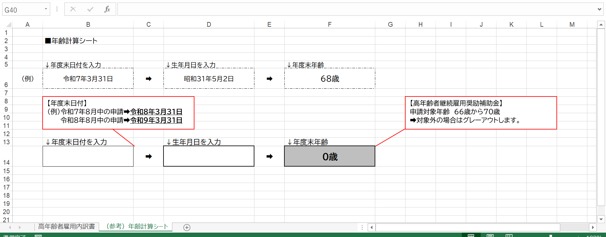
生年月日を入力すると、年度末（来年３月31日）時点の満年齢が自動反映されます。年齢が申請対象外の場合は、「対象外」と表示されます。
（例）令和8年度末➡令和9年３月31日時点の満年齢
※同ファイル内の「（参考）年齢計算シート」にて対象者の年度末年齢が確認できます。
 |  |  |  |  |  |  |  | 万円
 | 氏 名
 | 住 所
 | 生年月日
 | 雇用保険資格取得年月日
 | 当該年度末の年齢
 | 職員入力用 | 可否 判定 | 可 □ 否 □ | ※否の理由 |  |  |  | ※交付額 万円

 |  |  |  |  |  |  |  | 万円
 | 氏 名
 | 住 所
 | 生年月日
 | 雇用保険資格取得年月日
 | 当該年度末の年齢
対象者のうち市内に居住されている方全員に、
産業振興課が住民登録の確認をすることについて
同意を得ていただき、チェックをしてください。
市内に居住されている方がいられない場合は、
不要です。
 | 職員入力用 | 可否 判定 | 可 □ 否 □ | ※否の理由 |  |  |  | ※交付額 万円

 |  |  |  |  |  |  |  | 万円

上記のうち市内居住者につきましては、産業振興課が市内に住民登録していることを住民登録担当課に確認することについて同意を得ています。 |  |  |  |  |  |  |  | チェック欄

 |  |  |  |  |  | ※ 交付金額ページ小計 |  |  | 万円

（参考）年齢計算シート
 | ■年齢計算シート

 | ↓年度末日付を入力 |  | ↓生年月日を入力 |  | ↓年度末年齢
（例） | 2027-03-31 | ➡ | 1956-05-02 | ➡ | 70歳

【年度末日付】
（例）令和8年8月中の申請➡令和9年3月31日
令和9年8月中の申請➡令和10年3月31日
【高年齢者継続雇用奨励補助金】
申請対象年齢 66歳から70歳
➡対象外の場合はグレーアウトします。

 | ↓年度末日付を入力 |  | ↓生年月日を入力 |  | ↓年度末年齢
 |  | ➡ |  | ➡ | 0歳

